Y.30-2567
ภาพถ่ายและรูปตัดขวางลำน้ำสถานีสำรวจอุทกวิทยาห้วยโป่ง (Y.30)
บ้านโป่ง ต.บ้านโป่ง อ.งาว จ.ลำปาง ปี 2567
 |  |  |  |  |  |  |  |  |  |  |  | 2566 |  |  | 2567
 |  |  |  |  |  |  |  |  |  |  |  | สำรวจเมื่อ 23 ม.ค.2566 |  |  | สำรวจเมื่อ 24 ม.ค.2567
 |  |  |  |  |  |  |  |  |  |  |  | ระยะ | ระดับ | ผิวน้ำ | ระยะ | ระดับ | ผิวน้ำ
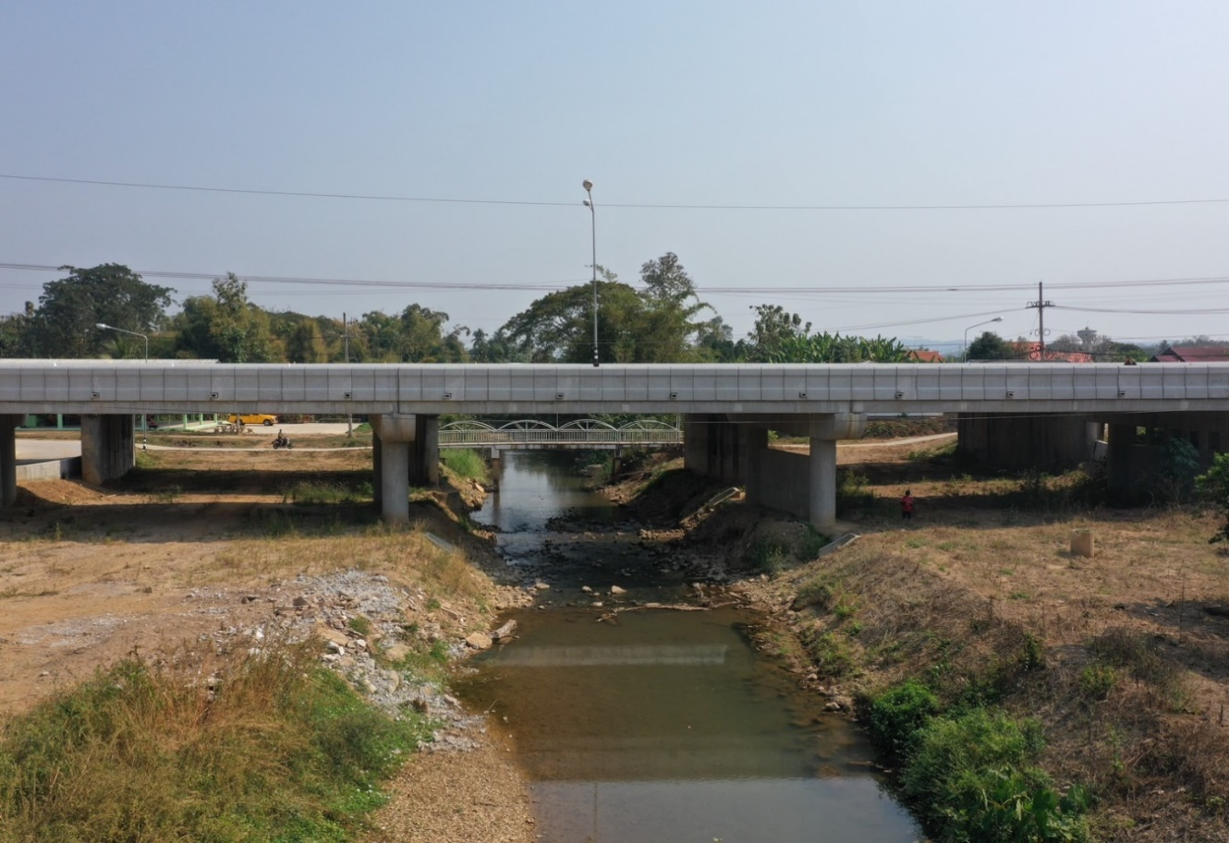
 |  |  |  |  |  |  |  |  |  |  |  | -50 | 274.038 | 265.850 | -50 | 273.978 | 265.520
 |  |  |  |  |  |  |  |  |  |  |  | -40 | 274.051 | 265.850 | -40 | 274.004 | 265.520
 |  |  |  |  |  |  |  |  |  |  |  | -30 | 274.059 | 265.850 | -30 | 274.001 | 265.520
 |  |  |  |  |  |  |  |  |  |  |  | -20 | 274.064 | 265.850 | -20 | 274.010 | 265.520
 |  |  |  |  |  |  |  |  |  |  |  | -10 | 274.078 | 265.850 | -10 | 273.991 | 265.520
 |  |  |  |  |  |  |  |  |  |  |  | 0 | 273.943 | 265.850 | 0 | 273.943 | 265.520
 |  |  |  |  |  |  |  |  |  |  |  | 0 | 272.795 | 265.850 | 0 | 272.766 | 265.520
 |  |  |  |  |  |  |  |  |  |  |  | 5 | 270.971 | 265.850 | 5 | 269.970 | 265.520
 |  |  |  |  |  |  |  |  |  |  |  | 10 | 268.850 | 265.850 | 10 | 268.948 | 265.520
 |  |  |  |  |  |  |  |  |  |  |  | 15 | 268.885 | 265.850 | 15 | 268.926 | 265.520
 |  |  |  |  |  |  |  |  |  |  |  | 20 | 268.732 | 265.850 | 20 | 268.324 | 265.520
 |  |  |  |  |  |  |  |  |  |  |  | 25 | 268.651 | 265.850 | 25 | 268.202 | 265.520
 |  |  |  |  |  |  |  |  |  |  |  | 30 | 268.723 | 265.850 | 30 | 268.147 | 265.520
 |  |  |  |  |  |  |  |  |  |  |  | 35 | 268.511 | 265.850 | 35 | 268.094 | 265.520
รูปตัดขวางลำน้ำห้วยโป่งที่แนวสำรวจปริมาณน้ำ
 |  |  |  |  |  |  |  |  |  |  |  | 40 | 267.603 | 265.850 | 40 | 267.945 | 265.520
 |  |  |  |  |  |  |  |  |  |  |  | 45 | 265.850 | 265.850 | 45 | 265.714 | 265.520
 |  |  |  |  |  |  |  |  |  |  |  | 50 | 265.710 | 265.850 | 50 | 265.310 | 265.520
 |  |  |  |  |  |  |  |  |  |  |  | 55 | 265.230 | 265.850 | 55 | 265.220 | 265.520
 |  |  |  |  |  |  |  |  |  |  |  | 60 | 267.250 | 265.850 | 60 | 268.025 | 265.520
 |  |  |  |  |  |  |  |  |  |  |  | 65 | 267.998 | 265.850 | 65 | 268.245 | 265.520
 |  |  |  |  |  |  |  |  |  |  |  | 70 | 268.174 | 265.850 | 70 | 268.334 | 265.520
 |  |  |  |  |  |  |  |  |  |  |  | 75 | 268.422 | 265.850 | 75 | 268.424 | 265.520
 |  |  |  |  |  |  |  |  |  |  |  | 80 | 268.475 | 265.850 | 80 | 269.405 | 265.520
 |  |  |  |  |  |  |  |  |  |  |  | 85 | 269.352 | 265.850 | 85 | 269.843 | 265.520
 |  |  |  |  |  |  |  |  |  |  |  | 90 | 269.858 | 265.850 | 90 | 269.799 | 265.520
 |  |  |  |  |  |  |  |  |  |  |  | 95 | 270.763 | 265.850 | 95 | 270.903 | 265.520
 |  |  |  |  |  |  |  |  |  |  |  | 100.80 | 272.765 | 265.850 | 100.80 | 272.726 | 265.520
 |  |  |  |  |  |  |  |  |  |  |  | 100.80 | 273.866 | 265.850 | 100.80 | 273.866 | 265.520
 |  |  |  |  |  |  |  |  |  |  |  | 110 | 274.251 | 265.850 | 110 | 274.124 | 265.520
 |  |  |  |  |  |  |  |  |  |  |  | 120 | 274.340 | 265.850 | 120 | 274.199 | 265.520
 |  |  |  |  |  |  |  |  |  |  |  | 130 | 274.393 | 265.850 | 130 | 274.243 | 265.520
 |  |  |  |  |  |  |  |  |  |  |  | 140 | 274.454 | 265.850 | 140 | 274.304 | 265.520
ระยะ | -50 | -40 | -30 | -20 | -10 | 0 | 0 | 5 | 10 | 15 | 20 | 150 | 274.552 | 265.850 | 150 | 274.356 | 265.520
ระดับ | 273.978 | 274.004 | 274.001 | 274.010 | 273.991 | 273.943 | 272.766 | 269.970 | 268.948 | 268.926 | 268.324
ระยะ | 25 | 30 | 35 | 40 | 45 | 50 | 55 | 60 | 65 | 70 | 75
ระดับ | 268.202 | 268.147 | 268.094 | 267.945 | 265.714 | 265.310 | 265.220 | 268.025 | 268.245 | 268.334 | 268.424
ระยะ | 80 | 85 | 90 | 95 | 100.80 | 100.80 | 110 | 120 | 130 | 140 | 150
ระดับ | 269.405 | 269.843 | 269.799 | 270.903 | 272.726 | 273.866 | 274.124 | 274.199 | 274.243 | 274.304 | 274.356
ระยะ
ระดับ
ระยะ
ระดับ

 | BM. | 266.630 | ม.(ร.ท.ก.) |  | ตลิ่งฝั่งซ้าย | 273.943 | ม.(ร.ท.ก.) |  | ตลิ่งฝั่งขวา | 273.866 | ม.(ร.ท.ก.)
 | ท้องน้ำ | 265.220 | ม.(ร.ท.ก.) |  | ศูนย์เสา | 265.630 | ม.(ร.ท.ก.) |  | สำรวจเมื่อ 24 ม.ค.2567

 |  |  |  |  |  |  |  |  | ผู้สำรวจ นายสุภเดช เตชะสา

 |  |  |  | ตรวจสอบหมุดหลักฐานแล้ว

 |  |  |  |  | เปลี่ยนรูปแล้ว

